animalCategoryStructural
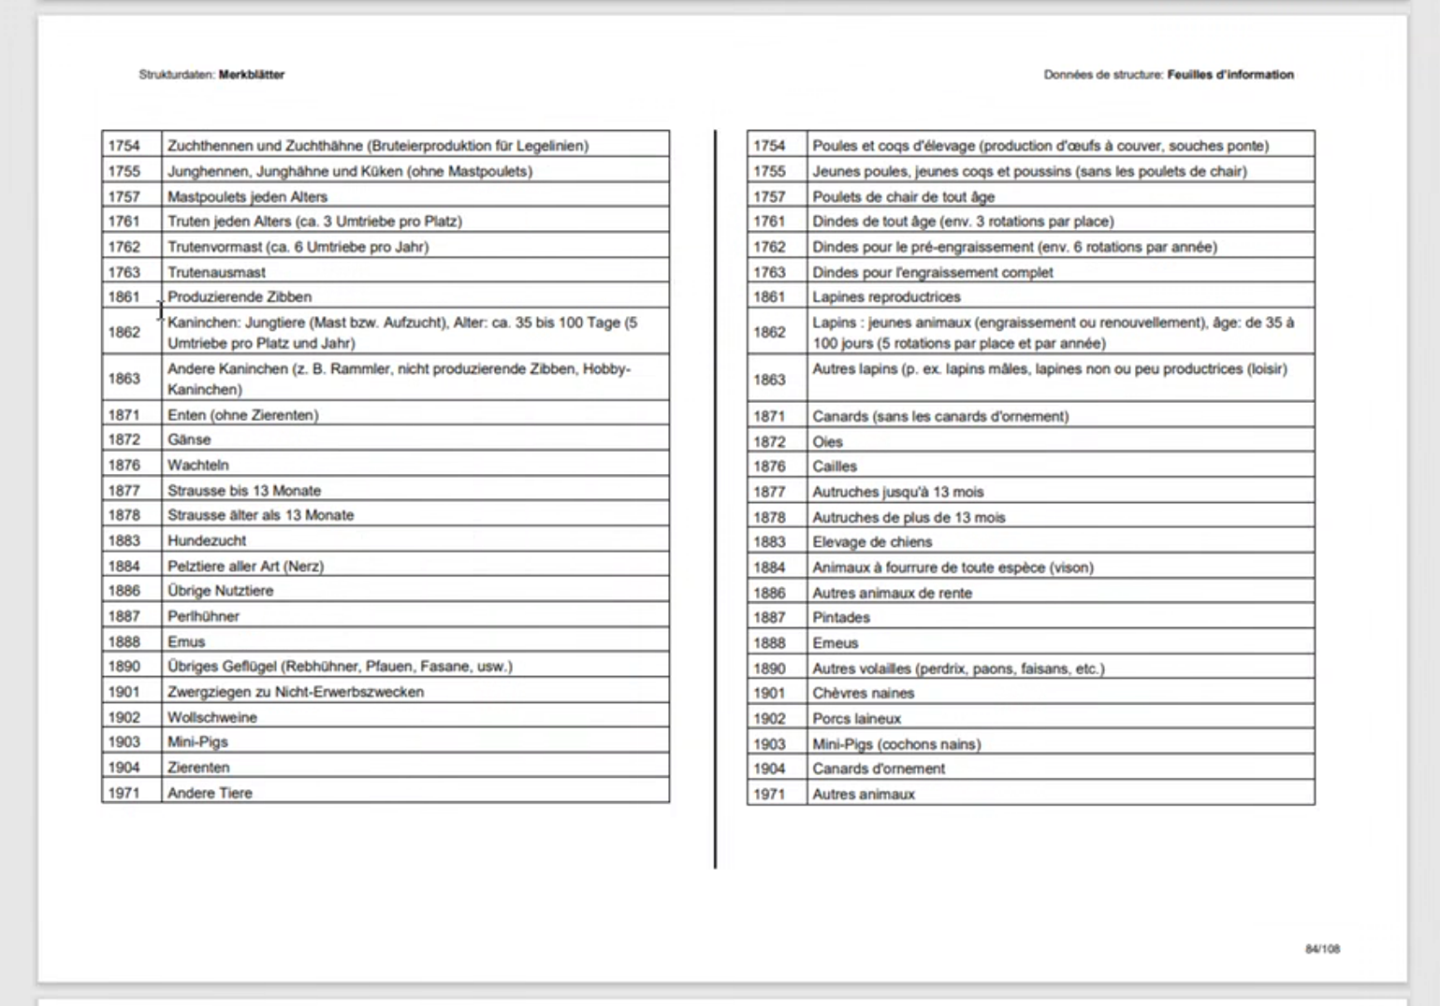
Code | Designation_deu | Designation_fra | Designation_ita | Designation_eng | Explanation | BiologicalSex | Utilisation | UtilisationExclusion | Biological Animal | RotationCount | rotationMeasuredByYear | rotationMeasuredByLocation | ageRestriction | lifeStage[] | PRIF | usw …
1754 | Zuchthennen und Zuchthähne (Bruteiprodukttion für Legelinien) | Poules et coqs d'élevage (production d'œfs à couver, sans ponte) |  |  |  | M_OR_F | HATCH_LAYLINE |  | TBD
1755 | Junghennen, Junghähne und Küken (ohne Mastpoulets) |  |  |  |  | M_OR_F | UNDEFINED | FATTENING |  |  |  |  |  | YOUTH,INFANT
1761 | Trute jeden Alters |  |  |  |  | UNDEFINED | UNDEFINED | UNDEFINED |  | 6 | TRUE
…
1585 | Alpaka unter 2-jährig | Alpagas de plus de deux ans | Alpaca di oltre 2 anni |  |  | UNDEFINED | UNDEFINED | UNDEFINED |  |  |  |  | YOUNGER_THAN_2_YEARS
etc.

Vermerk
 | Wie im heutigen Merkmalskatalog mit zusätzlichen Attributen für genauere Definition und Harmonisierungsermöglichung

 | [] bedeutet, dass mehrere Einträge möglich sind.

 | Menschenfreundlichere Codes möglich? Es sollten keine DB-Ids verwendet werden.

